T-Shirt-Bestellung
TG Biberach 1847 e.V. Abteilung Faustball | Fabian Czekalla Mobil: 0160/96752827 | E-Mail: abteilungsleiter@faustball-biberach.de

10 € je T-Shirt im Vorverkauf
Wir bieten Euch hier die Möglichkeit, das DM-T-Shirt zu bestellen. Die T-Shirts erhaltet Ihr dann bei Eurer Anmeldung vor Ort. Weitere T-Shirts können zum Preis von 13 € vor Ort erworben werden. Nur solange Vorrat reicht.

Der folgende Verein bestellt hiermit verbindlich !

Vereinsname:

T-Shirts

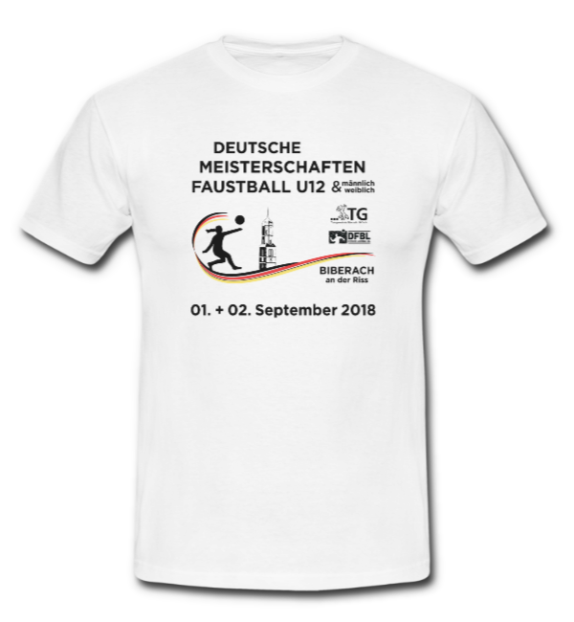
 |  |  | Größe | Anzahl | 10 € je T-Shirt
 |  |  | 122/128 |  | - €
 |  |  | 134/146 |  | - €
 |  |  | 152/164 |  | - €
 |  |  | S |  | - €
 |  |  | M |  | - €
 |  |  | L |  | - €
 |  |  | XL |  | - €
 |  |  | XXL |  | - €
 |  |  | XXXL |  | - €

 |  |  | Summe | 0 | - €

 | Farbe: weiß; Großzügiger Schnitt, Rundstrickware (ohne Seitennähte); 100% Baumwolle, Single Jersey; Exact Rundhals, doppelt gelegt, 1x1; Geripptes Halsbündchen mit Elasthan; Shirt ist einlaufvorbehandelt

Ort, Datum, Unterschrift

Wir bitten um Überweisung des oben errechneten Betrages auf das Konto:

TG Biberach 1847 e.V. Abteilung Faustball IBAN: DE55 6545 0070 0000 2761 57 BIC: SBCRDE66XXX
+++++ |  | Bitte Vereinsname und den Hinweis "T-Shirt" im Verwendungszweck der Überweisung angeben! |  |  | +++++

